Лист2
СЕВЕРНЫЙ АДМИНИСТРАТИВНЫЙ ОКРУГ

Дубнинская улица

Схема расположения фотографий | ФОТО № 1 (общий вид - устранено)
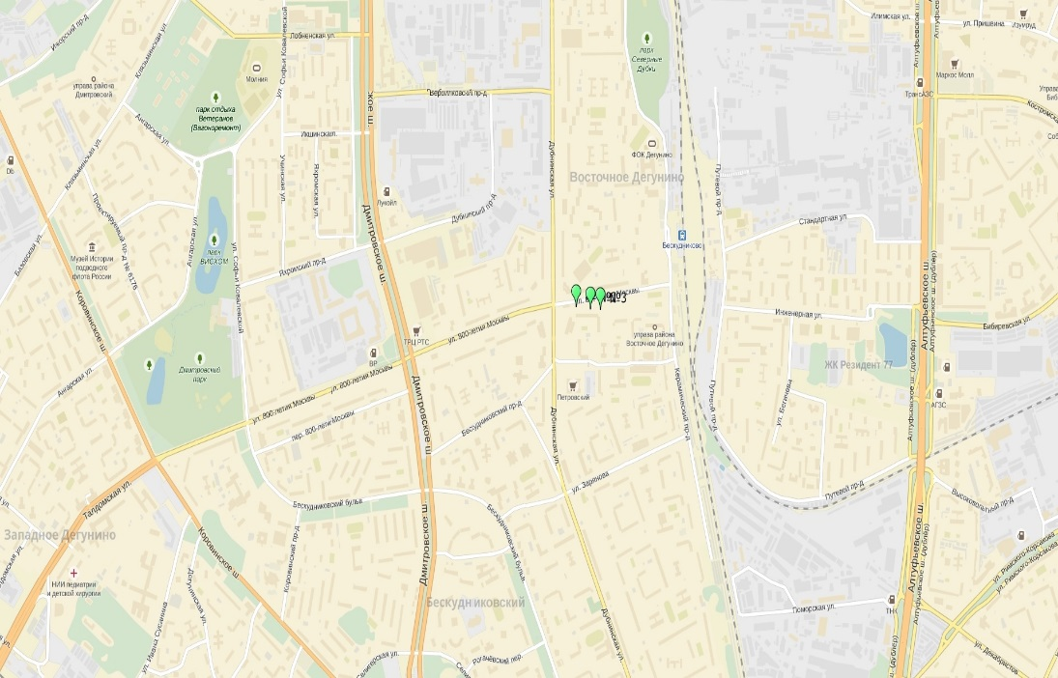
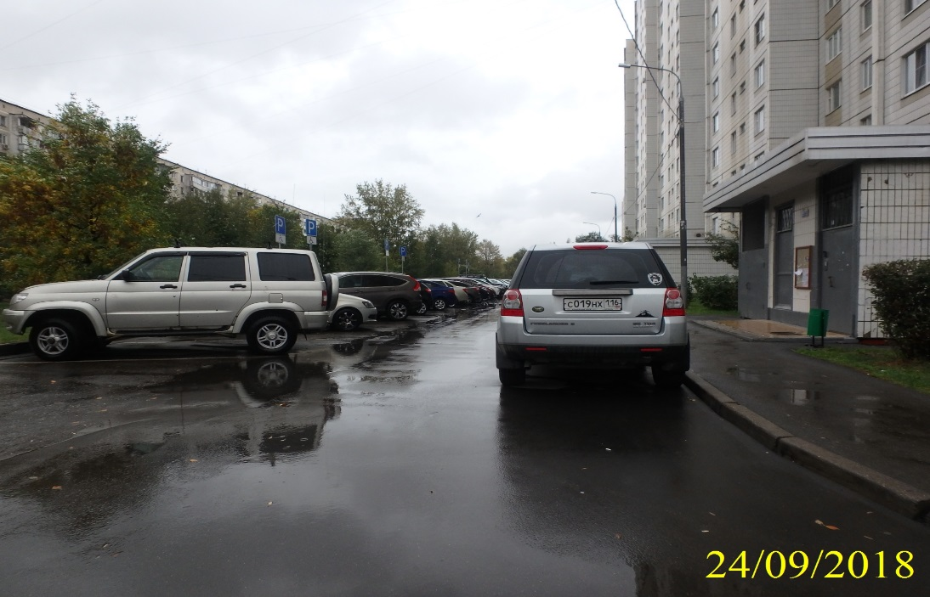

ФОТО № 2 (общий вид - устранено) | ФОТО № 3 (общий вид - устранено)
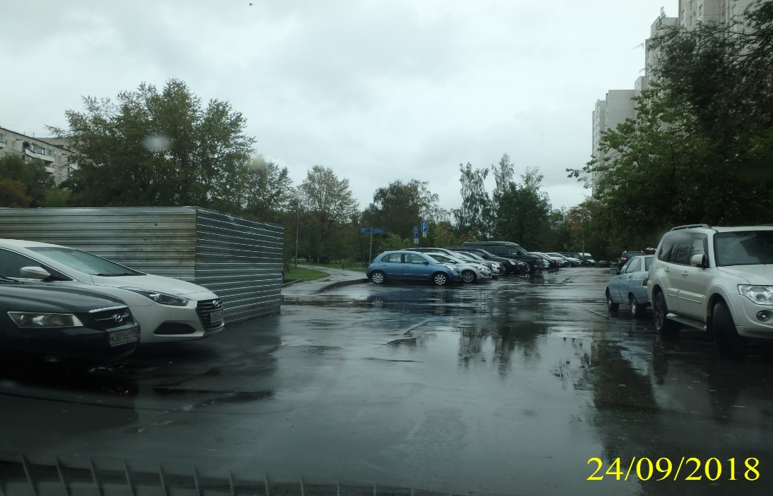
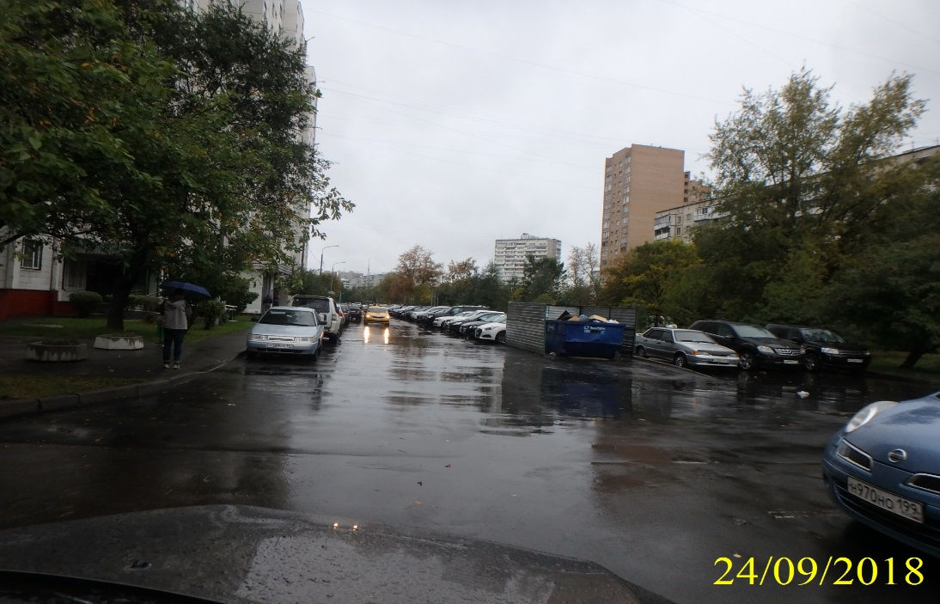

СЕВЕРНЫЙ АДМИНИСТРАТИВНЫЙ ОКРУГ

Дубнинская улица

ФОТО № 4

